Caso Teste - Cadastrar anúncio
Projeto: | LetsBuy
Grupo | 6
Analista: | Leonardo Nacagawa SIlva
Data : | 18/5/2023
Versão: | 10.00.000

Caso de Teste: | Testar o cadastro de um anúncio na plataforma

Pré-Requisitos: | "1 - Clonar o repositório https://github.com/letssBuyy/letsbuy_web.git 2 - Executar o comando ""npm install"" 3 - Executar o comando ""npm start"" 4 - Abrir o site na porta localhost:3000"

 |  |  |  |  | Coluna opcional | Essas são apenas colunas de controle |  | Deve ter OU Print ou Log de Evidência
Id do TC | Cenário | Script de Teste/Iteração com sistema | Massa de Teste | Esperado / Valor esperado | Print Screen da Tela Esperada | Status – Desenvolvimento | Status – Qualidade | PrintScreen Evidência | URL do Log de Evidência
Id1 | Cadastro de anúncio (Input - Título) | Acessar a plataforma, clicar no botão "Entrar" da tela inicial, selecionar a opção "Não tem conta? Cadastre-se" da tela de login. Inserir o nome de acordo com a massa de teste e as outras informações do cadastro corretamente e selecionar botão "Cadastre-se". Após isso na tela de login preencha seu e-mail e sua senha e clique em "Entrar". Na sua tela de perfil selecione a opção "Anunciar", em seguida preencha o campo título de acordo com a massa de teste e as outras informações corretamente. Por fim selecione o botão "Publicar". | Título: | Mensagem de erro pois o campo está vazio. |  | OK | OK |  | N/A
Id2 | Cadastro de anúncio (Input - Título) | Acessar a plataforma, clicar no botão "Entrar" da tela inicial, selecionar a opção "Não tem conta? Cadastre-se" da tela de login. Inserir o nome de acordo com a massa de teste e as outras informações do cadastro corretamente e selecionar botão "Cadastre-se". Após isso na tela de login preencha seu e-mail e sua senha e clique em "Entrar". Na sua tela de perfil selecione a opção "Anunciar", em seguida preencha o campo título de acordo com a massa de teste e as outras informações corretamente. Por fim selecione o botão "Publicar". | Título: b | Mensagem de Erro que o título é inválido pois não possui o mínimo de caracteres. |  | OK | OK |  | N/A
Id3 | Cadastro de anúncio (Input - Título) | Acessar a plataforma, clicar no botão "Entrar" da tela inicial, selecionar a opção "Não tem conta? Cadastre-se" da tela de login. Inserir o nome de acordo com a massa de teste e as outras informações do cadastro corretamente e selecionar botão "Cadastre-se". Após isso na tela de login preencha seu e-mail e sua senha e clique em "Entrar". Na sua tela de perfil selecione a opção "Anunciar", em seguida preencha o campo título de acordo com a massa de teste e as outras informações corretamente. Por fim selecione o botão "Publicar". | Título: Cadeira de madeira nova linha atualizada 2023 ultimo lançamento semi novo nunca abri | Mensagem de Erro que o título é inválido pois ultrapassou o limite de caracteres. |  | OK | OK |  | N/A
Id4 | Cadastro de anúncio (Input - Título) | Acessar a plataforma, clicar no botão "Entrar" da tela inicial, selecionar a opção "Não tem conta? Cadastre-se" da tela de login. Inserir o nome de acordo com a massa de teste e as outras informações do cadastro corretamente e selecionar botão "Cadastre-se". Após isso na tela de login preencha seu e-mail e sua senha e clique em "Entrar". Na sua tela de perfil selecione a opção "Anunciar", em seguida preencha o campo título de acordo com a massa de teste e as outras informações corretamente. Por fim selecione o botão "Publicar". | Título: Cadeira de madeira | O sistema deve permitir o cadastro pois o título está correto. |  | OK | OK |  | N/A
Id5 | Cadastro de anúncio (Input - Descrição) | Acessar a plataforma, clicar no botão "Entrar" da tela inicial, selecionar a opção "Não tem conta? Cadastre-se" da tela de login. Inserir o nome de acordo com a massa de teste e as outras informações do cadastro corretamente e selecionar botão "Cadastre-se". Após isso na tela de login preencha seu e-mail e sua senha e clique em "Entrar". Na sua tela de perfil selecione a opção "Anunciar", em seguida preencha o campo descrição de acordo com a massa de teste e as outras informações corretamente. Por fim selecione o botão "Publicar". | Descrição: | O sistema deve permitir o cadastro pois a descrição está correta, por ela ser opcional, ela pode ou não ser preenchida. |  | OK | OK |  | N/A
Id6 | Cadastro de anúncio (Input - Descrição) | Acessar a plataforma, clicar no botão "Entrar" da tela inicial, selecionar a opção "Não tem conta? Cadastre-se" da tela de login. Inserir o nome de acordo com a massa de teste e as outras informações do cadastro corretamente e selecionar botão "Cadastre-se". Após isso na tela de login preencha seu e-mail e sua senha e clique em "Entrar". Na sua tela de perfil selecione a opção "Anunciar", em seguida preencha o campo descrição de acordo com a massa de teste e as outras informações corretamente. Por fim selecione o botão "Publicar". | Descrição: Cadeira de madeira nova, pouco utilizada. Apresenta alguns arranhados em uma das pernas. Fácil de limpar e mover entre cômodos. | O sistema deve permitir o cadastro pois a descrição está correta, por ela ser opcional, ela pode ou não ser preenchida. |  | OK | OK |  | N/A
Id7 | Cadastro de anúncio (Select - Cor) | Acessar a plataforma, clicar no botão "Entrar" da tela inicial, selecionar a opção "Não tem conta? Cadastre-se" da tela de login. Inserir o nome de acordo com a massa de teste e as outras informações do cadastro corretamente e selecionar botão "Cadastre-se". Após isso na tela de login preencha seu e-mail e sua senha e clique em "Entrar". Na sua tela de perfil selecione a opção "Anunciar", em seguida não selecione nenhuma opção no campo cor e preencha e as outras informações corretamente. Por fim selecione o botão "Publicar". | Cor: Não selecione nenhuma cor | Mensagem de Erro pois o usuário precisa selecionar uma cor. |  | OK | OK |  | N/A
Id8 | Cadastro de anúncio (Select - Cor) | Acessar a plataforma, clicar no botão "Entrar" da tela inicial, selecionar a opção "Não tem conta? Cadastre-se" da tela de login. Inserir o nome de acordo com a massa de teste e as outras informações do cadastro corretamente e selecionar botão "Cadastre-se". Após isso na tela de login preencha seu e-mail e sua senha e clique em "Entrar". Na sua tela de perfil selecione a opção "Anunciar", em seguida selecione uma opção no campo cor e preencha e as outras informações corretamente. Por fim selecione o botão "Publicar". | Cor: Verde | O sistema deve permitir o cadastro do anúncio pois ele selecionou uma cor. |  | OK | OK |  | N/A
Id9 | Cadastro de anúncio (Select - Categoria) | Acessar a plataforma, clicar no botão "Entrar" da tela inicial, selecionar a opção "Não tem conta? Cadastre-se" da tela de login. Inserir o nome de acordo com a massa de teste e as outras informações do cadastro corretamente e selecionar botão "Cadastre-se". Após isso na tela de login preencha seu e-mail e sua senha e clique em "Entrar". Na sua tela de perfil selecione a opção "Anunciar", em seguida não selecione uma opção no campo categoria e preencha e as outras informações corretamente. Por fim selecione o botão "Publicar". | Categoria: Não selecione nenhuma categoria | Mensagem de Erro pois o usuário precisa selecionar uma categoria. |  | OK | OK |  | N/A
Id10 | Cadastro de anúncio (Select - Categoria) | Acessar a plataforma, clicar no botão "Entrar" da tela inicial, selecionar a opção "Não tem conta? Cadastre-se" da tela de login. Inserir o nome de acordo com a massa de teste e as outras informações do cadastro corretamente e selecionar botão "Cadastre-se". Após isso na tela de login preencha seu e-mail e sua senha e clique em "Entrar". Na sua tela de perfil selecione a opção "Anunciar", em seguida selecione uma opção no campo categoria e preencha e as outras informações corretamente. Por fim selecione o botão "Publicar". | Categoria: Casa e decoração | O sistema deve permitir o cadastro do anúncio pois ele selecionou uma categoria. |  | OK | OK |  | N/A
Id11 | Cadastro de anúncio (Select - Qualidade do produto) | Acessar a plataforma, clicar no botão "Entrar" da tela inicial, selecionar a opção "Não tem conta? Cadastre-se" da tela de login. Inserir o nome de acordo com a massa de teste e as outras informações do cadastro corretamente e selecionar botão "Cadastre-se". Após isso na tela de login preencha seu e-mail e sua senha e clique em "Entrar". Na sua tela de perfil selecione a opção "Anunciar", em seguida não selecione uma opção no campo Qualidade do produto e preencha e as outras informações corretamente. Por fim selecione o botão "Publicar". | Qualidade do produto: Não selecione nenhuma opção. | Mensagem de Erro pois o usuário precisa selecionar uma opção de qualidade. |  | OK | OK |  | N/A
Id12 | Cadastro de anúncio (Select - Qualidade do produto) | Acessar a plataforma, clicar no botão "Entrar" da tela inicial, selecionar a opção "Não tem conta? Cadastre-se" da tela de login. Inserir o nome de acordo com a massa de teste e as outras informações do cadastro corretamente e selecionar botão "Cadastre-se". Após isso na tela de login preencha seu e-mail e sua senha e clique em "Entrar". Na sua tela de perfil selecione a opção "Anunciar", em seguida selecione uma opção no campo Qualidade do produto e preencha e as outras informações corretamente. Por fim selecione o botão "Publicar". | Qualidade do produto: Semi Novo. | O sistema deve permitir o cadastro do anúncio pois ele selecionou uma opção de qualidade. |  | OK | OK |  | N/A
Id13 | Cadastro de anúncio (Input - Preço) | Acessar a plataforma, clicar no botão "Entrar" da tela inicial, selecionar a opção "Não tem conta? Cadastre-se" da tela de login. Inserir o nome de acordo com a massa de teste e as outras informações do cadastro corretamente e selecionar botão "Cadastre-se". Após isso na tela de login preencha seu e-mail e sua senha e clique em "Entrar". Na sua tela de perfil selecione a opção "Anunciar", em seguida preencha o campo preço de acordo com a massa de teste e as outras informações corretamente. Por fim selecione o botão "Publicar". | Preço: 00,00 | Mensagem de Erro que o preço é inválido pois ele não pode estar zerado. |  | OK | OK |  | N/A
Id14 | Cadastro de anúncio (Input - Preço) | Acessar a plataforma, clicar no botão "Entrar" da tela inicial, selecionar a opção "Não tem conta? Cadastre-se" da tela de login. Inserir o nome de acordo com a massa de teste e as outras informações do cadastro corretamente e selecionar botão "Cadastre-se". Após isso na tela de login preencha seu e-mail e sua senha e clique em "Entrar". Na sua tela de perfil selecione a opção "Anunciar", em seguida preencha o campo preço de acordo com a massa de teste e as outras informações corretamente. Por fim selecione o botão "Publicar". | Preço: 9.999.999.999,99 | Mensagem de Erro que o preço é inválido pois ultrapassou o valor limite. |  | OK | OK |  | N/A
Id15 | Cadastro de anúncio (Input - Preço) | Acessar a plataforma, clicar no botão "Entrar" da tela inicial, selecionar a opção "Não tem conta? Cadastre-se" da tela de login. Inserir o nome de acordo com a massa de teste e as outras informações do cadastro corretamente e selecionar botão "Cadastre-se". Após isso na tela de login preencha seu e-mail e sua senha e clique em "Entrar". Na sua tela de perfil selecione a opção "Anunciar", em seguida preencha o campo preço de acordo com a massa de teste e as outras informações corretamente. Por fim selecione o botão "Publicar". | Preço: 99,50 | O sistema deve permitir o cadastro pois o preço está correto e dentro dos padrões. |  | OK | OK |  | N/A
Id16 | Cadastro de anúncio (Imagens do produto) | Acessar a plataforma, clicar no botão "Entrar" da tela inicial, selecionar a opção "Não tem conta? Cadastre-se" da tela de login. Inserir o nome de acordo com a massa de teste e as outras informações do cadastro corretamente e selecionar botão "Cadastre-se". Após isso na tela de login preencha seu e-mail e sua senha e clique em "Entrar". Na sua tela de perfil selecione a opção "Anunciar", em seguida não adicione imagens para o anúncio, e preencha as outras informações corretamente. Por fim selecione o botão "Publicar". | Imagens: Não adicione nenhuma imagem. | Mensagem de Erro pois o usuário deve adicionar pelo menos 5 imagens do produto. |  | OK | OK | 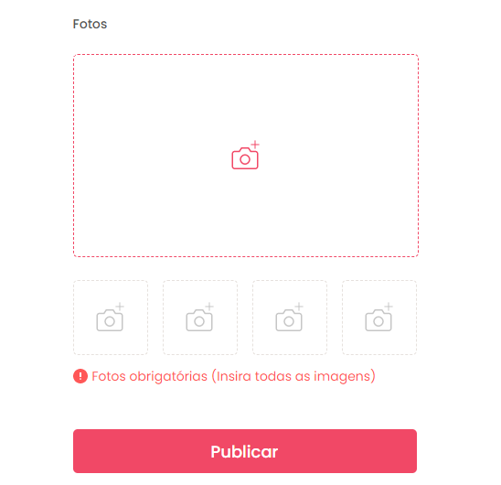 | N/A
Id17 | Cadastro de anúncio (Imagens do produto) | Acessar a plataforma, clicar no botão "Entrar" da tela inicial, selecionar a opção "Não tem conta? Cadastre-se" da tela de login. Inserir o nome de acordo com a massa de teste e as outras informações do cadastro corretamente e selecionar botão "Cadastre-se". Após isso na tela de login preencha seu e-mail e sua senha e clique em "Entrar". Na sua tela de perfil selecione a opção "Anunciar", em seguida adicione apenas 1 imagem para o anúncio, e preencha as outras informações corretamente. Por fim selecione o botão "Publicar". | Imagens: Adicione 1 imagem | Mensagem de Erro pois o usuário deve adicionar pelo menos 5 imagens do produto. |  | OK | OK |  | N/A
Id18 | Cadastro de anúncio (Imagens do produto) | Acessar a plataforma, clicar no botão "Entrar" da tela inicial, selecionar a opção "Não tem conta? Cadastre-se" da tela de login. Inserir o nome de acordo com a massa de teste e as outras informações do cadastro corretamente e selecionar botão "Cadastre-se". Após isso na tela de login preencha seu e-mail e sua senha e clique em "Entrar". Na sua tela de perfil selecione a opção "Anunciar", em seguida adicione as 5 imagens para o anúncio, e preencha as outras informações corretamente. Por fim selecione o botão "Publicar". | Imagens: Adicione 5 imagens | O sistema deve permitir o cadastro pois o usuário adicionou as 5 imagens obrigatórias. |  | OK | OK | 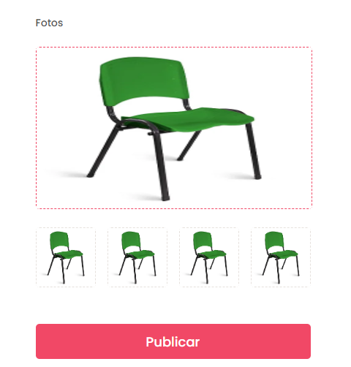 | N/A

Tester: | Leonardo Nacagawa
Data de homologação: | 2023-05-21

